AAPP
Administraciones Públicas

Facturas electrónicas presentadas a través de FACe a las distintas Administraciones Públicas (AAPP)

Datos hasta fecha 31/04/2026 (inclusive)

Nº Total de facturas |  | 153,044,119
Importe de las facturas (excluidas las rechazadas y anuladas) |  | 749,972,781,878 €
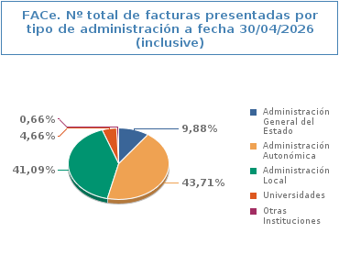 |  | 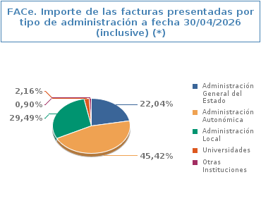
Tipo de Administración | Nº Total de facturas | Porcentaje | Importe de las facturas (*) | Porcentaje
Administración General del Estado | 15,114,105 | 9.88% | 165,271,241,934 € | 22.04%
Administración Autonómica | 66,900,864 | 43.71% | 340,638,128,191 € | 45.42%
Administración Local | 62,885,473 | 41.09% | 221,130,954,547 € | 29.49%
Universidades | 7,130,826 | 4.66% | 16,164,132,597 € | 2.16%
Otras Instituciones | 1,012,851 | 0.66% | 6,768,324,609 € | 0.90%
Total | 153,044,119 | 100% | 749,972,781,878 € | 100%

(*) Excluidas las facturas anuladas y rechazadas

Evolución mensual de facturas electrónicas presentadas a través de FACe a las distintas Administraciones Públicas (AAPP) durante el año 2026

